26F_부스
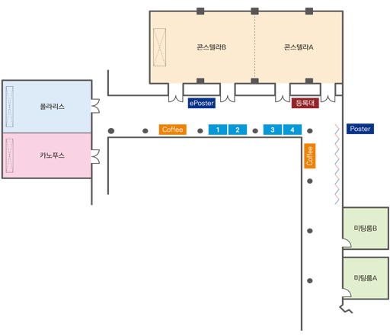
2026년 (사)GeoAI데이터학회 추계학술대회_부스 신청서
2026년 11월 3일(화)-6일(금), 파르나스호텔제주

Note 1. 1 부스 당 2인 무료 등록(만찬 및 오찬, 프로그램북 및 기념품)을 제공해 드립니다.
Note 2. A3 사이즈의 POP를 제공해 드립니다. 기업명 or 기업 로고 등, 내용을 사전 출력해 오셔서 사용하시면 됩니다.
Note 3. 부스 위치는 선착순 배정이 원칙입니다(오른쪽 Floor Plan의 1-4 사이 원하는 위치 번호 기재).
Note 4. 신청서와 함께 회사 로고, 사업자등록증을 보내주세요.

No. | 기관/기업명 | 부스 위치 | 실무자 | 이메일 | 휴대폰 | 세금계산서 발급 요청일 | 세금계산서 발급 이메일
1 |  | 1

신청서 작성 후 사무국으로 엑셀 파일 송부 - gaidas@gaidas.org

(사)GeoAI데이터학회에서 개최하는 2026년 추계학술대회에 부스를 신청합니다.

2026년 *월 *일

 |  |  |  |  | 담당자 | 홍 길 동 | (인)

